11 класс
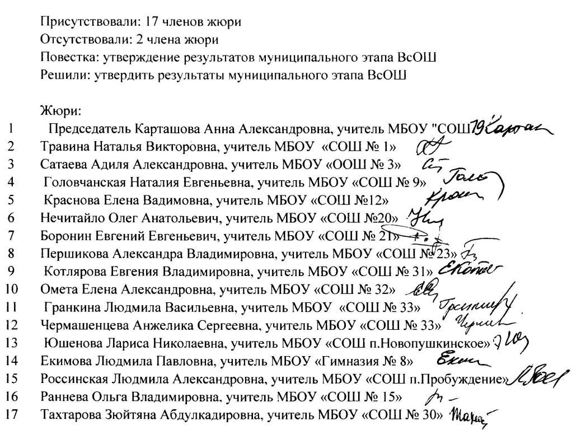
ПРОТОКОЛ
проверки олимпиадных работ муниципального этапа всероссийской олимпиады школьников побиологии в 2017-2018 учебном году
27 ноября 2017 года |  |  |  |  |  |  |  |  |  |  |  | Энгельсский район
№ п/п | Ф.И.О. участника (полностью) | Образовательное учреждение | Класс | Ф.И.О. учителя (полностью) | Код | Практический тур |  |  |  | Сумма баллов (140) | Аппелляция | Итого | Рейтинг | Статус
 |  |  |  |  |  | 1(60) | 2 (30) | 3 (25) | 4 (25) |  |  |  |  | 75% -105 50% -70
1 | Плотко Анастасия Романовна | МБОУ "СОШ №15" | 11 | Мяделец Маргарита Валентиновна | 1107 | 52 | 26 | 20 | 23 | 121 |  | 121 | 1 | победитель
2 | Имашева Ирина Каиржановна | МБОУ "СОШ №32" | 11 | Савченко Светлана Юрьевна | 1116 | 58 | 26 | 20 | 16 | 120 |  | 120 | 2 | призер
3 | Лаптенко Виктория Эдуардовна | МБОУ "СОШ №33" | 11 | Чермашенцева Анжелика Сергеевна | 1119 | 49 | 28 | 20 | 21 | 118 |  | 118 | 3 | призер
4 | Бахирева Мария Витальевна | МБОУ "СОШ №12" | 11 | Плотникова Елена Николаевна | 1123 | 52 | 22 | 23 | 18 | 115 |  | 115 | 4 | призер
5 | Ажикенев Тимур Русланович | МБОУ "СОШ №24" | 11 | Моисеева Татьяна Владимировна | 1124 | 51 | 26 | 21 | 17 | 115 |  | 115 | 4 | призер
6 | Нуриева Аида Натиковна | МБОУ "СОШ №32" | 11 | Омета Елена Александровна | 1115 | 54 | 28 | 17 | 15 | 114 |  | 114 | 5 | призер
7 | Полякова Мария Андреевна | МБОУ "МЭЛ им. А.Г. Шнитке" | 11 | Нечаева Анна Васильевна | 1111 | 50 | 24 | 16 | 20 | 110 |  | 110 | 6 | призер
8 | Байрамлы Вусал Шарбат оглы | МБОУ "СОШ №32" | 11 | Омета Елена Александровна | 1110 | 48 | 22 | 20 | 18 | 108 |  | 108 | 7 | призер
9 | Темнова Яна Сергеевна | МБОУ "СОШ №12" | 11 | Плотникова Елена Николаевна | 1117 | 48 | 24 | 16 | 16 | 104 |  | 104 | 8 | призер
10 | Бессуднова Анастасия Вячеславовна | МБОУ "СОШ №19" | 11 | Карташова Анна Александровна | 1125 | 47 | 22 | 16 | 15 | 100 |  | 100 | 9
11 | Карагулова Мадина Альбековна | МБОУ "СОШ с. Терновка" | 11 | Улитина Елена Васильевна | 1104 | 45 | 26 | 14 | 15 | 100 |  | 100 | 9
12 | Таушанков Матвей Максимович | МБОУ "СОШ №32" | 11 | Омета Елена Александровна | 1106 | 40 | 24 | 17 | 19 | 100 |  | 100 | 9
13 | Молотягина Анастасия Денисовна | МБОУ "СОШ №16" | 11 | Ерпилев Олег Анатольевич | 1102 | 38 | 24 | 17 | 18 | 97 |  | 97 | 10
14 | Тяпаева Регина Равильевна | МБОУ "СОШ №1" | 11 | Травина Наталья Викторовна | 1136 | 42 | 26 | 14 | 15 | 97 |  | 97 | 10
15 | Чернова Алена Сергеевна | МБОУ "СОШ п. Новопушкинское" | 11 | Юшенова Лариса Николаевна | 1120 | 38 | 20 | 19 | 19 | 96 |  | 96 | 11
16 | Гайшун Ангелина Юрьевна | МБОУ "МЭЛ им. А.Г. Шнитке" | 11 | Нечаева Анна Васильевна | 1126 | 44 | 20 | 16 | 16 | 96 |  | 96 | 11
17 | Рушанова Алина Маратовна | МБОУ "СОШ п. Коминтерн" | 11 | Кудряшова Ирина Васильевна | 1134 | 37 | 22 | 18 | 17 | 94 |  | 94 | 12
18 | Курочкина Валентина Андреевна | МБОУ "СОШ №12" | 11 | Плотникова Елена Николаевна | 1121 | 48 | 16 | 19 | 10 | 93 |  | 93 | 13
19 | Арсалиева Аниса Шамановна | МБОУ "СОШ №33" | 11 | Чермашенцева Анжелика Сергеевна | 1108 | 34 | 20 | 20 | 18 | 92 |  | 92 | 14
20 | Воробьёва Анна Геннадьевна | МБОУ "СОШ №1" | 11 | Травина Наталья Викторовна | 1135 | 43 | 16 | 14 | 16 | 89 |  | 89 | 15
21 | Сугурова Анастасия Руслановна | МБОУ "СОШ с. Зеленый Дол" | 11 | Абдулина Нуржамал Кайруевна | 1133 | 43 | 22 | 12 | 12 | 89 |  | 89 | 15
22 | Журило Елизавета Андреевна | МБОУ "СОШ с. Генеральское" | 11 | Должникова Галина Андреевна | 1112 | 41 | 18 | 15 | 15 | 89 |  | 89 | 15
23 | Аскеров Анар Маарифович | МБОУ "СОШ №19" | 11 | Карташова Анна Александровна | 1131 | 38 | 20 | 17 | 13 | 88 |  | 88 | 16
24 | Бабенко Дарья Алексеевна | МБОУ "СОШ №12" | 11 | Плотникова Елена Николаевна | 1122 | 39 | 20 | 15 | 12 | 86 |  | 86 | 17
25 | Султанова Анастасия Тарасовна | МБОУ "СОШ №15" | 11 | Мяделец Маргарита Валентиновна | 1109 | 35 | 22 | 16 | 12 | 85 |  | 85 | 18
26 | Любокова Алина Константиновна | МБОУ "МЭЛ им. А.Г. Шнитке" | 11 | Нечаева Анна Васильевна | 1128 | 34 | 24 | 14 | 13 | 85 |  | 85 | 18
27 | Демешко Илья Александрович | МБОУ "СОШ п. им. К. Маркса" | 11 | Постнова Ольга Вениаминовна | 1103 | 40 | 20 | 13 | 9 | 82 |  | 82 | 19
28 | Сулейменова Алёна Кадильбековна | МБОУ "СОШ с. Зеленый Дол" | 11 | Абдулина Нуржамал Кайруевна | 1113 | 33 | 24 | 13 | 11 | 81 |  | 81 | 20
29 | Копейкина Анна Валерьевна | МБОУ "СОШ №12" | 11 | Плотникова Елена Николаевна | 1118 | 33 | 24 | 10 | 11 | 78 |  | 78 | 21
30 | Козлова Мария Дмитриевна | МБОУ "СОШ №19" | 11 | Карташова Анна Александровна | 1130 | 35 | 14 | 16 | 10 | 75 |  | 75 | 22
31 | Морозова Ольга Владимировна | МБОУ "СОШ с. Заветное" | 11 | Буланова Светлана Петровна | 1127 | 36 | 20 | 13 | 4 | 73 |  | 73 | 23
32 | Иванов Владимир Анатольевич | МБОУ "СОШ №12" | 11 | Плотникова Елена Николаевна | 1137 | 26 | 11 | 13 | 13 | 63 |  | 63 | 24
33 | Королёва Дарья Александровна | МБОУ "СОШ с. Генеральское" | 11 | Должникова Галина Андреевна | 1132 | 25 | 10 | 11 | 17 | 63 |  | 63 | 24
34 | Четырин Андрей Андреевич | МБОУ "СОШ "Патриот" с кадетскими классами" | 11 | Новинкина Светлана Габдулловна | 1101 | 30 | 10 | 10 | 11 | 61 |  | 61 | 25
35 | Игнатьев Леонид Евгеньевич | МБОУ "СОШ "Патриот" с кадетскими классами" | 11 | Новинкина Светлана Габдулловна | 1105 | 23 | 16 | 10 | 11 | 60 |  | 60 | 26
36 | Полканов Семен Валерьевич | МБОУ "Гимназия №8" | 11 | Екимова Людмила Павловна | 1114 | 22 | 14 | 14 | 9 | 59 |  | 59 | 27
37 | Резяпова Сабира Рушановна | МБОУ "Гимназия №8" | 11 | Екимова Людмила Павловна | 1129 | 22 | 8 | 14 | 1 | 45 |  | 45 | 28

